Modelo Nivel
 | Regression Analysis |  |  |  |  |  |  |  | Cook's D |  |  |  |  |  | Valor corte |  |  | Valor corte | Valor corte | Valor corte | Valor corte | Valor corte | Valor corte
 |  |  |  |  |  |  |  |  |  |  |  |  |  |  | 0.080 |  |  | 3.000 | 0.050 | 0.053 | 0.400 | 1.120 | 0.880
 | OVERALL FIT |  |  |  |  |  |  |  | Obs | price | advert | sales | Pred Y | Residual | Leverage | SResidual | Mod MSE | RStudent | T-Test | Cook's D | DFFITS | Cov
 | Multiple R | 0.6695 |  | AIC | 240.8983 |  |  |  | 1 | 5.69 | 1.3 | 73.2 | 76.339278831 | -3.1392788313 | 0.019 | -0.64248857585 | 24.068954127 | -0.65 | 0.52027438029 | 0.003 | -0.09 | 1.045 | SSE | 1718.9429369
 | R Square | 0.4483 |  | AICc | 241.4697 |  |  |  | 2 | 6.49 | 2.9 | 71.8 | 72.993130203 | -1.1931302026 | 0.066 | -0.2441874602 | 24.188993278 | -0.25 | 0.8024983971 | 0.002 | -0.07 | 1.114 | dfE | 72
 | Adjusted R Square | 0.4329 |  | SBC | 247.8507 |  |  |  | 3 | 5.63 | 0.8 | 62.4 | 75.882457956 | -13.482457956 | 0.035 | -2.7593360374 | 21.558173001 | -2.96 | 0.0042168088187 | 0.095 | -0.56 | 0.763 | MSE | 23.874207457
 | Standard Error | 4.8861 |  |  |  |  |  |  | 4 | 6.22 | 0.7 | 67.4 | 71.030565476 | -3.6305654756 | 0.054 | -0.74303589049 | 24.014174936 | -0.76 | 0.44866520503 | 0.011 | -0.18 | 1.076 | k | 2
 | Observations | 75 |  |  |  |  |  |  | 5 | 5.02 | 1.5 | 89.3 | 82.010058085 | 7.2899419154 | 0.038 | 1.4919682675 | 23.432672043 | 1.54 | 0.1291306499 | 0.030 | 0.30 | 0.983
 |  |  |  |  |  |  |  |  | 6 | 6.41 | 1.3 | 70.3 | 70.645623716 | -0.34562371581 | 0.046 | -0.070735764767 | 24.208700197 | -0.07 | 0.94286412686 | 0.000 | -0.02 | 1.093
 | Modelo Nivel - Nivel |  |  |  | Alpha | 0.05 |  |  | 7 | 5.85 | 1.8 | 73.2 | 76.005314274 | -2.8053142743 | 0.015 | -0.57413898852 | 24.097966237 | -0.58 | 0.56660010924 | 0.002 | -0.07 | 1.044
 |  | df | SS | MS | F | p-value | sig |  | 8 | 5.41 | 2.4 | 86.1 | 80.602320741 | 5.4976792594 | 0.023 | 1.1251616399 | 23.774523244 | 1.14 | 0.25764944562 | 0.010 | 0.18 | 1.011
 | Regression | 2 | 1396.5389 | 698.2695 | 29.2479 | 5.0408566968E-10 | yes |  | 9 | 6.24 | 0.7 | 81 | 70.872408389 | 10.127591611 | 0.055 | 2.0727250622 | 22.681212088 | 2.19 | 0.031920450365 | 0.089 | 0.53 | 0.908
 | Residual | 72 | 1718.9429 | 23.8742 |  |  |  |  | 10 | 6.2 | 3 | 76.4 | 75.472666385 | 0.92733361546 | 0.052 | 0.18978921145 | 24.197691503 | 0.19 | 0.84704360342 | 0.001 | 0.05 | 1.098 |  |  | Valor corte
 | Total | 74 | 3115.4819 |  |  |  |  |  | 11 | 5.48 | 2.8 | 76.6 | 80.793804646 | -4.1938046459 | 0.034 | -0.85830909554 | 23.954109289 | -0.87 | 0.38627752137 | 0.009 | -0.16 | 1.045 |  | Leverage | > 0,080
 |  |  |  |  |  |  |  |  | 12 | 6.14 | 2.7 | 82.2 | 75.388362363 | 6.811637637 | 0.037 | 1.3940779395 | 23.53162166 | 1.43 | 0.15671115928 | 0.026 | 0.28 | 0.995 |  | RStudent | > 3
 |  | coeff | std err | t stat | p-value | lower | upper | vif | 13 | 5.37 | 2.8 | 82.1 | 81.663668622 | 0.43633137807 | 0.037 | 0.089300103863 | 24.207680072 | 0.09 | 0.92825244875 | 0.000 | 0.02 | 1.082 |  | T-Test | < 0,050
 | price | -7.9079 | 1.0960 | -7.2152 | 4.4239972874E-10 | -10.09268 | -5.72303 | 1.00070 | 15 | 5.35 | 2.3 | 76.5 | 80.890533573 | -4.3905335732 | 0.023 | -0.89857187405 | 23.932461928 | -0.91 | 0.36682668947 | 0.007 | -0.14 | 1.031 |  | Cook's D | > 0,053
 | advert | 1.8626 | 0.6832 | 2.7263 | 0.00804 | 0.50066 | 3.22451 | 1.00070 | 16 | 5.22 | 1.7 | 80.3 | 80.801004073 | -0.50100407333 | 0.025 | -0.10253609535 | 24.20683942 | -0.10 | 0.91816566202 | 0.000 | -0.02 | 1.069 |  | DFFITS | > 0,400
 |  |  |  |  |  |  |  |  | 17 | 5.89 | 1.5 | 70.7 | 75.13022482 | -4.43022482 | 0.018 | -0.9066951323 | 23.929010043 | -0.91 | 0.36385078661 | 0.005 | -0.12 | 1.025 |  | Cov | < 0,880 ; > 1,120
Shapiro-Wilk Test |  |  |  |  |  |  |  |  | 18 | 5.21 | 0.8 | 75 | 79.203756773 | -4.2037567731 | 0.045 | -0.86034590982 | 23.949765198 | -0.88 | 0.38226102585 | 0.012 | -0.19 | 1.057
 | Residual |  |  |  | H0: b1 = 0 | H0: b2 = 0 |  |  | 19 | 6 | 2.9 | 73.7 | 76.867978823 | -3.1679788229 | 0.040 | -0.64836235059 | 24.063295677 | -0.66 | 0.51202383346 | 0.006 | -0.13 | 1.066
W-stat | 0.98796539104 |  |  |  | Ha: β1 ≠ 0 | Ha: β2 ≠ 0 |  |  | 20 | 6.37 | 0.5 | 71.2 | 69.471870472 | 1.7281295276 | 0.074 | 0.35368106457 | 24.165058602 | 0.37 | 0.71599665461 | 0.004 | 0.10 | 1.119 |  | Obs | price | advert | sales | Pred Y | Residual | Leverage | RStudent | T-Test | Cook's D | DFFITS | Cov
p-value | 0.70281575816 |  |  |  |  |  |  |  | 21 | 5.33 | 2.1 | 84.7 | 80.676173806 | 4.0238261944 | 0.021 | 0.8235211015 | 23.97748335 | 0.83 | 0.40895053393 | 0.005 | 0.12 | 1.035 |  | 3 | 5.63 | 0.8 | 62.4 | 75.882 | -13.482 | 0.035 | -2.956 | 0.004 | 0.095 | -0.560 | 0.763
alpha | 0.05 |  |  |  |  |  |  |  | 22 | 5.23 | 0.8 | 73.6 | 79.045599687 | -5.4455996865 | 0.044 | -1.1145029719 | 23.773401625 | -1.14 | 0.25703242635 | 0.020 | -0.25 | 1.033 |  | 9 | 6.24 | 0.7 | 81 | 70.872 | 10.128 | 0.055 | 2.188 | 0.032 | 0.089 | 0.530 | 0.908
normal | yes |  |  |  |  |  |  |  | 23 | 5.88 | 1.1 | 73.7 | 74.464269655 | -0.76426965507 | 0.026 | -0.15641634548 | 24.202015137 | -0.16 | 0.87534308168 | 0.000 | -0.03 | 1.070 |  | 38 | 6.16 | 1.5 | 84.3 | 72.995 | 11.305 | 0.027 | 2.424 | 0.018 | 0.051 | 0.405 | 0.845
 |  |  |  |  |  |  |  |  | 24 | 6.24 | 1.9 | 78.1 | 73.107509514 | 4.9924904862 | 0.029 | 1.0217690988 | 23.849028137 | 1.04 | 0.30306172689 | 0.011 | 0.18 | 1.026 |  | 39 | 5.93 | 2.8 | 66 | 77.235 | -11.235 | 0.034 | -2.417 | 0.018 | 0.064 | -0.452 | 0.851
d'Agostino-Pearson |  |  |  |  |  |  |  |  | 25 | 5.59 | 2.1 | 75.7 | 78.620131681 | -2.9201316805 | 0.015 | -0.59763765677 | 24.088517747 | -0.60 | 0.55070404541 | 0.002 | -0.07 | 1.043
 |  |  |  |  |  |  |  |  | 26 | 6.22 | 1.3 | 74.4 | 72.148116038 | 2.251883962 | 0.034 | 0.46087327615 | 24.136536885 | 0.47 | 0.64238721923 | 0.003 | 0.09 | 1.070
DA-stat | 0.53519668945 |  |  |  |  |  |  |  | 27 | 6.41 | 1.1 | 68.7 | 70.273106862 | -1.5731068617 | 0.051 | -0.32195393959 | 24.173723557 | -0.33 | 0.7434907751 | 0.002 | -0.08 | 1.094
p-value | 0.76521507206 |  |  |  |  |  |  |  | 28 | 4.96 | 1.1 | 83.9 | 81.739495636 | 2.160504364 | 0.050 | 0.44217141787 | 24.141270011 | 0.45 | 0.6532656259 | 0.004 | 0.10 | 1.088
alpha | 0.05 |  |  |  |  |  |  |  | 29 | 4.83 | 2.9 | 86.1 | 86.120168386 | -0.020168385636 | 0.074 | -0.0041276860262 | 24.210457716 | -0.00 | 0.99661388518 | 0.000 | -0.00 | 1.126
normal | yes |  |  |  |  |  |  |  | 30 | 6.35 | 1.4 | 73.7 | 71.306353403 | 2.3936465975 | 0.040 | 0.48988658738 | 24.126423194 | 0.50 | 0.62048549562 | 0.003 | 0.10 | 1.075
 |  |  |  |  |  |  |  |  | 31 | 6.47 | 2.5 | 75.7 | 72.406253581 | 3.2937464191 | 0.052 | 0.67410209787 | 24.049329135 | 0.69 | 0.49258786964 | 0.009 | 0.16 | 1.078
 |  |  |  |  |  |  |  |  | 32 | 5.69 | 3 | 78.8 | 79.505672091 | -0.70567209137 | 0.039 | -0.14442369772 | 24.203162105 | -0.15 | 0.88405005587 | 0.000 | -0.03 | 1.085
 |  |  |  |  |  |  |  |  | 33 | 5.56 | 1 | 73.7 | 76.808524613 | -3.1085246127 | 0.028 | -0.63619438052 | 24.070460767 | -0.64 | 0.5225103027 | 0.004 | -0.11 | 1.054
 |  |  |  |  |  |  |  |  | 34 | 6.41 | 3.1 | 80.2 | 73.998275403 | 6.2017245971 | 0.069 | 1.2692524042 | 23.628631232 | 1.32 | 0.19027475418 | 0.043 | 0.36 | 1.041
Advert
1.3 | 1
2.9
0.8
0.7
1.5
1.3
1.8
2.4
0.7
3
2.8
2.7
2.8
2.8
2.3
1.7
1.5
0.8
2.9
0.5
2.1
0.8
1.1
1.9
2.1
1.3
1.1
1.1
2.9
1.4
2.5
3
1
3.1
0.5
2.7
0.9
1.5
2.8
2.3
1.2
3.1
1
2.5
2.1
2.8
3.1
3.1
0.9
1.8
...
 |  |  |  |  |  |  |  |  | 35 | 5.54 | 0.5 | 69.9 | 76.035389564 | -6.1353895639 | 0.049 | -1.2556761967 | 23.652721942 | -1.29 | 0.19983052831 | 0.029 | -0.30 | 1.023
 |  |  |  |  |  |  |  |  | 36 | 6.47 | 2.7 | 69.1 | 72.778770435 | -3.678770435 | 0.057 | -0.75290157538 | 24.008249943 | -0.77 | 0.44186955426 | 0.012 | -0.19 | 1.079
 |  |  |  |  |  |  |  |  | 37 | 4.94 | 0.9 | 83.8 | 81.525135868 | 2.2748641316 | 0.058 | 0.46557642524 | 24.133115027 | 0.48 | 0.63478257192 | 0.005 | 0.12 | 1.096
 |  |  |  |  |  |  |  |  | 38 | 6.16 | 1.5 | 84.3 | 72.995104152 | 11.304895848 | 0.027 | 2.3136735613 | 22.360195642 | 2.42 | 0.017869571529 | 0.051 | 0.41 | 0.845
 |  |  |  |  |  |  |  |  | 39 | 5.93 | 2.8 | 66 | 77.235270199 | -11.235270199 | 0.034 | -2.2994238923 | 22.370394193 | -2.42 | 0.018200968098 | 0.064 | -0.45 | 0.851
 |  |  |  |  |  |  |  |  | 40 | 5.2 | 2.3 | 84.3 | 82.076711722 | 2.2232882778 | 0.030 | 0.45502084906 | 24.138712386 | 0.46 | 0.6473335394 | 0.002 | 0.08 | 1.065
 |  |  |  |  |  |  |  |  | 41 | 5.62 | 1.2 | 79.5 | 76.706570207 | 2.7934297928 | 0.022 | 0.57170669627 | 24.098132922 | 0.58 | 0.56688837631 | 0.002 | 0.09 | 1.051
 |  |  |  |  |  |  |  |  | 42 | 5.28 | 3.1 | 80.2 | 82.934150793 | -2.7341507926 | 0.053 | -0.55957458488 | 24.099238649 | -0.57 | 0.56880782394 | 0.006 | -0.14 | 1.087
 |  |  |  |  |  |  |  |  | 43 | 5.46 | 1 | 67.6 | 77.599310045 | -9.9993100454 | 0.030 | -2.0464708029 | 22.759341369 | -2.13 | 0.036790635678 | 0.044 | -0.37 | 0.893
 |  |  |  |  |  |  |  |  | 44 | 5.11 | 2.5 | 86.5 | 83.160935466 | 3.3390645342 | 0.039 | 0.68337695774 | 24.047034913 | 0.69 | 0.48951333204 | 0.007 | 0.14 | 1.063
 |  |  |  |  |  |  |  |  | 45 | 5.04 | 2.1 | 87.6 | 82.96945156 | 4.6305484395 | 0.036 | 0.94769360486 | 23.897198085 | 0.96 | 0.3379021683 | 0.012 | 0.19 | 1.040
 |  |  |  |  |  |  |  |  | 46 | 5.08 | 2.8 | 84.2 | 83.956946377 | 0.24305362321 | 0.051 | 0.049743646429 | 24.209587408 | 0.05 | 0.95970484159 | 0.000 | 0.01 | 1.098
 |  |  |  |  |  |  |  |  | 47 | 5.86 | 3.1 | 75.2 | 78.347595283 | -3.1475952828 | 0.045 | -0.6441906308 | 24.064299719 | -0.66 | 0.51347123287 | 0.007 | -0.14 | 1.073
 |  |  |  |  |  |  |  |  | 48 | 4.89 | 3.1 | 84.7 | 86.01821398 | -1.3182139801 | 0.078 | -0.26978725633 | 24.183924468 | -0.28 | 0.78094277957 | 0.002 | -0.08 | 1.127
 |  |  |  |  |  |  |  |  | 49 | 5.68 | 0.9 | 73.7 | 75.673323666 | -1.9733236664 | 0.031 | -0.40386279149 | 24.153878924 | -0.41 | 0.6846037799 | 0.002 | -0.07 | 1.068
Price
5.69 | 1
6.49
5.63
6.22
5.02
6.41
5.85
5.41
6.24
6.2
5.48
6.14
5.37
6.45
5.35
5.22
5.89
5.21
6
6.37
5.33
5.23
5.88
6.24
5.59
6.22
6.41
4.96
4.83
6.35
6.47
5.69
5.56
6.41
5.54
6.47
4.94
6.16
5.93
5.2
5.62
5.28
5.46
5.11
5.04
5.08
5.86
4.89
5.68
5.83
...
 |  |  |  |  |  |  |  |  | 50 | 5.83 | 1.8 | 81.2 | 76.163471361 | 5.0365286392 | 0.014 | 1.0307820001 | 23.847964823 | 1.04 | 0.30234611872 | 0.005 | 0.13 | 1.011
 |  |  |  |  |  |  |  |  | 51 | 6.33 | 3.1 | 69 | 74.630903749 | -5.6309037491 | 0.064 | -1.1524275239 | 23.733539023 | -1.19 | 0.23621683185 | 0.032 | -0.31 | 1.049
 |  |  |  |  |  |  |  |  | 52 | 6.47 | 1.9 | 69.7 | 71.288703019 | -1.5887030185 | 0.044 | -0.32514586778 | 24.173272819 | -0.33 | 0.74197663566 | 0.002 | -0.07 | 1.086
 |  |  |  |  |  |  |  |  | 53 | 5.7 | 0.7 | 78.1 | 75.142649726 | 2.9573502743 | 0.039 | 0.60525485887 | 24.082289204 | 0.61 | 0.54067371644 | 0.005 | 0.12 | 1.068
 |  |  |  |  |  |  |  |  | 54 | 5.22 | 1.6 | 88 | 80.614745646 | 7.3852543537 | 0.025 | 1.5114750256 | 23.422334355 | 1.55 | 0.12657196863 | 0.020 | 0.25 | 0.969
 |  |  |  |  |  |  |  |  | 55 | 5.05 | 2.9 | 80.4 | 84.380440434 | -3.9804404337 | 0.057 | -0.8146417196 | 23.97390287 | -0.84 | 0.40535576365 | 0.014 | -0.21 | 1.073
 |  |  |  |  |  |  |  |  | 56 | 5.76 | 2.3 | 79.7 | 77.648313299 | 2.051686701 | 0.018 | 0.41990066426 | 24.150113526 | 0.42 | 0.67484883624 | 0.001 | 0.06 | 1.054
 |  |  |  |  |  |  |  |  | 57 | 6.25 | 1.7 | 73.2 | 72.655914116 | 0.5440858836 | 0.030 | 0.11135327038 | 24.206166364 | 0.11 | 0.91091926048 | 0.000 | 0.02 | 1.074
 |  |  |  |  |  |  |  |  | 58 | 5.34 | 1.8 | 85.9 | 80.038319981 | 5.8616800189 | 0.019 | 1.1996584724 | 23.716950549 | 1.22 | 0.22815215407 | 0.010 | 0.17 | 1.000
 |  |  |  |  |  |  |  |  | 59 | 4.98 | 0.6 | 83.3 | 80.650046414 | 2.6499535858 | 0.067 | 0.54234268343 | 24.104422637 | 0.56 | 0.5779780635 | 0.008 | 0.15 | 1.103
 |  |  |  |  |  |  |  |  | 60 | 6.39 | 3.1 | 73.6 | 74.156432489 | -0.55643248945 | 0.068 | -0.11388014156 | 24.2057871 | -0.12 | 0.90708830483 | 0.000 | -0.03 | 1.118
 |  |  |  |  |  |  |  |  | 61 | 6.22 | 1.2 | 79.2 | 71.961857611 | 7.2381423891 | 0.036 | 1.4813669143 | 23.444778371 | 1.52 | 0.1321991154 | 0.029 | 0.30 | 0.983
 |  |  |  |  |  |  |  |  | 62 | 5.1 | 2.1 | 88.1 | 82.494980301 | 5.6050196992 | 0.032 | 1.1471300632 | 23.753254111 | 1.17 | 0.24624768586 | 0.015 | 0.21 | 1.018
 |  |  |  |  |  |  |  |  | 63 | 6.49 | 0.5 | 64.5 | 68.522927953 | -4.0229279532 | 0.083 | -0.82333726637 | 23.961927365 | -0.86 | 0.39365716739 | 0.022 | -0.26 | 1.102
 |  |  |  |  |  |  |  |  | 64 | 4.86 | 2.9 | 84.1 | 85.882932756 | -1.7829327558 | 0.071 | -0.36489715908 | 24.1622692 | -0.38 | 0.70778397371 | 0.004 | -0.10 | 1.116
 |  |  |  |  |  |  |  |  | 65 | 5.1 | 1.6 | 91.2 | 81.563688166 | 9.6363118345 | 0.032 | 1.9721791531 | 22.859908296 | 2.05 | 0.044199222753 | 0.044 | 0.37 | 0.907
 |  |  |  |  |  |  |  |  | 66 | 5.98 | 1.5 | 71.8 | 74.418517931 | -2.6185179306 | 0.020 | -0.53590902448 | 24.111907929 | -0.54 | 0.59174887616 | 0.002 | -0.08 | 1.051
 |  |  |  |  |  |  |  |  | 67 | 5.02 | 2 | 80.6 | 82.94135022 | -2.3413502199 | 0.036 | -0.47918354794 | 24.130338903 | -0.49 | 0.62876251992 | 0.003 | -0.09 | 1.072
 |  |  |  |  |  |  |  |  | 68 | 5.08 | 1.3 | 73.1 | 81.163069971 | -8.0630699709 | 0.037 | -1.6501975839 | 23.259483173 | -1.70 | 0.092733805151 | 0.036 | -0.33 | 0.960
 |  |  |  |  |  |  |  |  | 69 | 5.23 | 1.1 | 81 | 79.604374968 | 1.3956250323 | 0.034 | 0.28563029524 | 24.182061735 | 0.29 | 0.77358404142 | 0.001 | 0.05 | 1.076
 |  |  |  |  |  |  |  |  | 70 | 6.02 | 2.2 | 73.7 | 75.406012747 | -1.7060127469 | 0.021 | -0.34915461768 | 24.16858389 | -0.35 | 0.72679449064 | 0.001 | -0.05 | 1.060
 |  |  |  |  |  |  |  |  | 71 | 5.73 | 1.7 | 82.2 | 76.767998366 | 5.4320016335 | 0.014 | 1.1117199781 | 23.78904449 | 1.12 | 0.26580302239 | 0.006 | 0.13 | 1.003
 |  |  |  |  |  |  |  |  | 72 | 5.11 | 0.7 | 74.2 | 79.808283779 | -5.6082837787 | 0.055 | -1.1477980936 | 23.741886205 | -1.18 | 0.24040298473 | 0.027 | -0.28 | 1.040
 |  |  |  |  |  |  |  |  | 73 | 5.71 | 0.7 | 75.4 | 75.063571182 | 0.33642881757 | 0.039 | 0.068853925849 | 24.208805078 | 0.07 | 0.94458623928 | 0.000 | 0.01 | 1.085
 |  |  |  |  |  |  |  |  | 74 | 5.45 | 2 | 81.3 | 79.540972859 | 1.7590271407 | 0.017 | 0.36000460719 | 24.166143752 | 0.36 | 0.71926855807 | 0.001 | 0.05 | 1.055
 |  |  |  |  |  |  |  |  | 75 | 6.05 | 2.2 | 75 | 75.168777117 | -0.16877711712 | 0.022 | -0.034542127489 | 24.210053575 | -0.03 | 0.97242351231 | 0.000 | -0.01 | 1.066

Modelo Log
Regression Analysis |  |  |  |  |  |  |  | Cook's D |  |  |  |  |  | Valor corte | Valor corte | Valor corte | Valor corte | Valor corte | Valor corte | Valor corte
 |  |  |  |  |  |  |  |  |  |  |  |  |  | 0.0800 | 3.0000 | 0.0500 | 0.0533 | 0.4000 | 1.1200 | 0.880
OVERALL FIT |  |  |  |  |  |  |  | Obs | ln price | ln advert | ln sales | Pred Y | Residual | Leverage | RStudent | T-Test | Cook's D | DFFITS | Covratio
Multiple R | 0.6849 |  | AIC | -413.2533 |  |  |  | 1 | 1.7387102481 | 0.26236426447 | 4.293195421 | 4.3322234504 | -0.039028029425 | 0.0158 | -0.6281 | 0.5319 | 0.0021 | -0.0796 | 1.0422 | SSE | 0.28011476163
R Square | 0.4691 |  | AICc | -412.6819 |  |  |  | 2 | 1.8702625307 | 1.064710737 | 4.2738844761 | 4.2930482161 | -0.01916374005 | 0.0593 | -0.3148 | 0.7538 | 0.0021 | -0.0790 | 1.1039 | dfE | 72
Adjusted R Square | 0.4544 |  | SBC | -406.3008 |  |  |  | 3 | 1.7281094422 | -0.22314355131 | 4.1335652754 | 4.3162565855 | -0.18269131016 | 0.0377 | -3.1676 | 0.0023 | 0.1164 | -0.6269 | 0.7289 | MSE | 0.0038904828004
Standard Error | 0.0624 |  |  |  |  |  |  | 4 | 1.8277699068 | -0.35667494394 | 4.2106450179 | 4.2528904789 | -0.042245461013 | 0.0618 | -0.6967 | 0.4882 | 0.0107 | -0.1788 | 1.0890 | k | 2
Observations | 75 |  |  |  |  |  |  | 5 | 1.6134299337 | 0.40546510811 | 4.4920014879 | 4.4107541711 | 0.081247316794 | 0.0372 | 1.3347 | 0.1862 | 0.0227 | 0.2625 | 1.0056
 |  |  |  |  |  |  |  | 6 | 1.8578592709 | 0.26236426447 | 4.2527717988 | 4.2637203841 | -0.010948585284 | 0.0406 | -0.1780 | 0.8592 | 0.0005 | -0.0366 | 1.0855 |  |  | Obs | price | advert | sales | Pred Y | Residual | Leverage | RStudent | T-Test | Cook's D | DFFITS | Cov
Modelo Log - Log |  |  |  | Alpha | 0.05 |  |  | 7 | 1.7664416612 | 0.5877866649 | 4.293195421 | 4.331066973 | -0.037871552024 | 0.0155 | -0.6093 | 0.5443 | 0.0020 | -0.0764 | 1.0428 |  |  | 3 | 1.7281094422 | -0.22314355131 | 4.1335652754 | 4.316 | -0.183 | 0.038 | -3.168 | 0.002 | 0.116 | -0.627 | 0.729
 | df | SS | MS | F | p-value | sig |  | 8 | 1.6882490929 | 0.87546873735 | 4.4555094114 | 4.389095075 | 0.066414336421 | 0.0239 | 1.0790 | 0.2842 | 0.0095 | 0.1688 | 1.0175 |  |  | 9 | 1.8309801824 | -0.35667494394 | 4.3944491547 | 4.251 | 0.143 | 0.063 | 2.456 | 0.016 | 0.126 | 0.636 | 0.871
Regression | 2 | 0.2475 | 0.1238 | 31.8101 | 1.259785354E-10 | yes |  | 9 | 1.8309801824 | -0.35667494394 | 4.3944491547 | 4.2510447758 | 0.14340437887 | 0.0628 | 2.4565 | 0.0164 | 0.1259 | 0.6356 | 0.8711 |  |  | 20 | 1.8515994696 | -0.69314718056 | 4.2654928184 | 4.224 | 0.042 | 0.103 | 0.701 | 0.485 | 0.019 | 0.237 | 1.138
Residual | 72 | 0.2801 | 0.0039 |  |  |  |  | 10 | 1.8245492921 | 1.0986122887 | 4.3359826962 | 4.3208709028 | 0.015111793325 | 0.0444 | 0.2462 | 0.8062 | 0.0010 | 0.0531 | 1.0886 |  |  | 38 | 1.8180767775 | 0.40546510811 | 4.434381865 | 4.293 | 0.141 | 0.025 | 2.366 | 0.021 | 0.045 | 0.379 | 0.852
Total | 74 | 0.5276 |  |  |  |  |  | 11 | 1.701105101 | 1.0296194172 | 4.3385970767 | 4.3887083552 | -0.050111278454 | 0.0291 | -0.8134 | 0.4186 | 0.0066 | -0.1409 | 1.0446 |  |  | 39 | 1.780024213 | 1.0296194172 | 4.189654742 | 4.343 | -0.154 | 0.031 | -2.601 | 0.011 | 0.066 | -0.464 | 0.819
 |  |  |  |  |  |  |  | 12 | 1.8148247422 | 0.99325177301 | 4.4091553021 | 4.3216742772 | 0.087481024908 | 0.0361 | 1.4391 | 0.1544 | 0.0255 | 0.2785 | 0.9925 |  |  | 63 | 1.8702625307 | -0.69314718056 | 4.1666652238 | 4.213 | -0.047 | 0.110 | -0.788 | 0.433 | 0.026 | -0.277 | 1.142
 | coeff | std err | t stat | p-value | lower | upper | vif | 13 | 1.6808279085 | 1.0296194172 | 4.4079380165 | 4.4003664437 | 0.0075715727124 | 0.0319 | 0.1225 | 0.9028 | 0.0002 | 0.0223 | 1.0766
ln price | -0.5749 | 0.0793 | -7.2459 | 3.8814388096E-10 | -0.7331 | -0.4168 | 1.0000010 | 15 | 1.6770965609 | 0.83290912294 | 4.3372907408 | 4.3935731432 | -0.056282402416 | 0.0243 | -0.9124 | 0.3646 | 0.0069 | -0.1439 | 1.0320
ln advert | 0.0454 | 0.0137 | 3.3269 | 0.0014 | 0.0182 | 0.0727 | 1.0000010 | 16 | 1.6524974019 | 0.53062825106 | 4.385769621 | 4.3939803343 | -0.0082107133607 | 0.0242 | -0.1323 | 0.8951 | 0.0001 | -0.0208 | 1.0679
 |  |  |  |  |  |  |  | 17 | 1.7732559977 | 0.40546510811 | 4.2584455729 | 4.3188644082 | -0.060418835284 | 0.0161 | -0.9763 | 0.3322 | 0.0052 | -0.1251 | 1.0184
Shapiro-Wilk Test |  |  |  |  |  |  |  | 18 | 1.6505798558 | -0.22314355131 | 4.3174881135 | 4.3608311382 | -0.043343024703 | 0.0490 | -0.7101 | 0.4799 | 0.0087 | -0.1611 | 1.0735 |  |  |  |  |  |  |  |  |  |  |  |  |  |  | 1.1418
 | Residuos |  |  |  |  |  |  | 19 | 1.7917594692 | 1.064710737 | 4.3000027992 | 4.3381824547 | -0.038179655521 | 0.0346 | -0.6203 | 0.5370 | 0.0046 | -0.1175 | 1.0629
Ln Advert
0.26236426447 | -0.039028029425
1.064710737 | -0.01916374005
-0.22314355131 | -0.18269131016
-0.35667494394 | -0.042245461013
0.40546510811 | 0.081247316794
0.26236426447 | -0.010948585284
0.5877866649 | -0.037871552024
0.87546873735 | 0.066414336421
-0.35667494394 | 0.14340437887
1.0986122887 | 0.015111793325
1.0296194172 | -0.050111278454
0.99325177301 | 0.087481024908
1.0296194172 | 0.0075715727124
1.0296194172 | -0.066715603617
0.83290912294 | -0.056282402416
0.53062825106 | -0.0082107133607
0.40546510811 | -0.060418835284
-0.22314355131 | -0.043343024703
1.064710737 | -0.038179655521
-0.69314718056 | 0.041592233499
0.74193734473 | 0.04752292782
-0.22314355131 | -0.059983289767
0.095310179804 | -0.0057450090981
0.64185388617 | 0.061571771033
0.74193734473 | -0.037431431933
0.26236426447 | 0.028436098113
0.095310179804 | -0.026380187042
0.095310179804 | 0.026051852355
1.064710737 | -0.0073841435259
0.33647223662 | 0.02750796035
0.91629073187 | 0.038699707545
1.0986122887 | -0.003309865216
0 | -0.03358672641
1.1314021115 | 0.081313737714
-0.69314718056 | -0.057098862397
0.99325177301 | -0.056020859579
-0.10536051566 | 0.03165481809
0.40546510811 | 0.14128653812
1.0296194172 | -0.1536801721
0.83290912294 | 0.024458728089
0.18232155679 | 0.040053846669
1.1314021115 | -0.030185431219
0 | -0.13041623971
0.91629073187 | 0.036394451206
0.74193734473 | 0.049023438092
1.0296194172 | 0.00090995684844
1.1314021115 | -0.034635866309
1.1314021115 | -0.019710367551
-0.10536051566 | -0.016522425959
0.5877866649 | 0.063879313241
...
W-stat | 0.98021183965 |  |  |  |  |  |  | 20 | 1.8515994696 | -0.69314718056 | 4.2654928184 | 4.2239005849 | 0.041592233499 | 0.1026 | 0.7014 | 0.4853 | 0.0189 | 0.2371 | 1.1382
p-value | 0.29007800245 |  |  |  |  |  |  | 21 | 1.6733512382 | 0.74193734473 | 4.4391156017 | 4.3915926738 | 0.04752292782 | 0.0224 | 0.7684 | 0.4448 | 0.0045 | 0.1162 | 1.0405
alpha | 0.05 |  |  |  |  |  |  | 22 | 1.6544112781 | -0.22314355131 | 4.2986450257 | 4.3586283155 | -0.059983289767 | 0.0479 | -0.9854 | 0.3277 | 0.0163 | -0.2211 | 1.0516
normal | yes |  |  |  |  |  |  | 23 | 1.7715567619 | 0.095310179804 | 4.3000027992 | 4.3057478083 | -0.0057450090981 | 0.0230 | -0.0925 | 0.9265 | 0.0001 | -0.0142 | 1.0670
 |  |  |  |  |  |  |  | 24 | 1.8309801824 | 0.64185388617 | 4.3579900568 | 4.2964182858 | 0.061571771033 | 0.0297 | 1.0021 | 0.3196 | 0.0102 | 0.1752 | 1.0304
d'Agostino-Pearson |  |  |  |  |  |  |  | 25 | 1.7209792872 | 0.74193734473 | 4.3267781604 | 4.3642095924 | -0.037431431933 | 0.0167 | -0.6025 | 0.5487 | 0.0021 | -0.0785 | 1.0444
 |  |  |  |  |  |  |  | 26 | 1.8277699068 | 0.26236426447 | 4.3094559418 | 4.2810198437 | 0.028436098113 | 0.0300 | 0.4603 | 0.6467 | 0.0022 | 0.0809 | 1.0655
DA-stat | 1.8342917112 |  |  |  |  |  |  | 27 | 1.8578592709 | 0.095310179804 | 4.2297491992 | 4.2561293863 | -0.026380187042 | 0.0455 | -0.4304 | 0.6682 | 0.0030 | -0.0940 | 1.0841
p-value | 0.39965809671 |  |  |  |  |  |  | 28 | 1.6014057407 | 0.095310179804 | 4.4296256135 | 4.4035737611 | 0.026051852355 | 0.0493 | 0.4259 | 0.6714 | 0.0032 | 0.0970 | 1.0885
alpha | 0.05 |  |  |  |  |  |  | 29 | 1.5748464677 | 1.064710737 | 4.4555094114 | 4.462893555 | -0.0073841435259 | 0.0702 | -0.1219 | 0.9033 | 0.0004 | -0.0335 | 1.1209
normal | yes |  |  |  |  |  |  | 30 | 1.8484548129 | 0.33647223662 | 4.3000027992 | 4.2724948388 | 0.02750796035 | 0.0356 | 0.4466 | 0.6565 | 0.0025 | 0.0858 | 1.0723
 |  |  |  |  |  |  |  | 31 | 1.8671761085 | 0.91629073187 | 4.3267781604 | 4.2880784529 | 0.038699707545 | 0.0508 | 0.6342 | 0.5280 | 0.0072 | 0.1467 | 1.0802
Ln Price
1.7387102481 | -0.039028029425
1.8702625307 | -0.01916374005
1.7281094422 | -0.18269131016
1.8277699068 | -0.042245461013
1.6134299337 | 0.081247316794
1.8578592709 | -0.010948585284
1.7664416612 | -0.037871552024
1.6882490929 | 0.066414336421
1.8309801824 | 0.14340437887
1.8245492921 | 0.015111793325
1.701105101 | -0.050111278454
1.8148247422 | 0.087481024908
1.6808279085 | 0.0075715727124
1.8640801308 | -0.066715603617
1.6770965609 | -0.056282402416
1.6524974019 | -0.0082107133607
1.7732559977 | -0.060418835284
1.6505798558 | -0.043343024703
1.7917594692 | -0.038179655521
1.8515994696 | 0.041592233499
1.6733512382 | 0.04752292782
1.6544112781 | -0.059983289767
1.7715567619 | -0.0057450090981
1.8309801824 | 0.061571771033
1.7209792872 | -0.037431431933
1.8277699068 | 0.028436098113
1.8578592709 | -0.026380187042
1.6014057407 | 0.026051852355
1.5748464677 | -0.0073841435259
1.8484548129 | 0.02750796035
1.8671761085 | 0.038699707545
1.7387102481 | -0.003309865216
1.7155981083 | -0.03358672641
1.8578592709 | 0.081313737714
1.7119945008 | -0.057098862397
1.8671761085 | -0.056020859579
1.5973653312 | 0.03165481809
1.8180767775 | 0.14128653812
1.780024213 | -0.1536801721
1.6486586256 | 0.024458728089
1.7263316639 | 0.040053846669
1.6639260977 | -0.030185431219
1.6974487898 | -0.13041623971
1.6311994042 | 0.036394451206
1.6174060821 | 0.049023438092
1.6253112616 | 0.00090995684844
1.7681496036 | -0.034635866309
1.5871923035 | -0.019710367551
1.7369512327 | -0.016522425959
1.7630170004 | 0.063879313241
...
 |  |  |  |  |  |  |  | 32 | 1.7387102481 | 1.0986122887 | 4.3669129969 | 4.3702228621 | -0.003309865216 | 0.0312 | -0.0535 | 0.9575 | 0.0000 | -0.0096 | 1.0763
 |  |  |  |  |  |  |  | 33 | 1.7155981083 | 0 | 4.3000027992 | 4.3335895256 | -0.03358672641 | 0.0253 | -0.5428 | 0.5890 | 0.0026 | -0.0875 | 1.0568
 |  |  |  |  |  |  |  | 34 | 1.8578592709 | 1.1314021115 | 4.3845235149 | 4.3032097772 | 0.081313737714 | 0.0580 | 1.3508 | 0.1810 | 0.0370 | 0.3351 | 1.0259
 |  |  |  |  |  |  |  | 35 | 1.7119945008 | -0.69314718056 | 4.2470656492 | 4.3041645116 | -0.057098862397 | 0.0811 | -0.9544 | 0.3431 | 0.0268 | -0.2836 | 1.0923
 |  |  |  |  |  |  |  | 36 | 1.8671761085 | 0.99325177301 | 4.2355547308 | 4.2915755904 | -0.056020859579 | 0.0542 | -0.9226 | 0.3593 | 0.0163 | -0.2209 | 1.0639
 |  |  |  |  |  |  |  | 37 | 1.5973653312 | -0.10536051566 | 4.4284330075 | 4.3967781894 | 0.03165481809 | 0.0606 | 0.5209 | 0.6040 | 0.0059 | 0.1323 | 1.0975
 |  |  |  |  |  |  |  | 38 | 1.8180767775 | 0.40546510811 | 4.434381865 | 4.2930953269 | 0.14128653812 | 0.0251 | 2.3662 | 0.0207 | 0.0451 | 0.3795 | 0.8518
 |  |  |  |  |  |  |  | 39 | 1.780024213 | 1.0296194172 | 4.189654742 | 4.3433349141 | -0.1536801721 | 0.0308 | -2.6009 | 0.0113 | 0.0663 | -0.4635 | 0.8189
 |  |  |  |  |  |  |  | 40 | 1.6486586256 | 0.83290912294 | 4.434381865 | 4.4099231369 | 0.024458728089 | 0.0308 | 0.3960 | 0.6933 | 0.0017 | 0.0706 | 1.0689
 |  |  |  |  |  |  |  | 41 | 1.7263316639 | 0.18232155679 | 4.3757570217 | 4.335703175 | 0.040053846669 | 0.0179 | 0.6454 | 0.5207 | 0.0026 | 0.0872 | 1.0434
 |  |  |  |  |  |  |  | 42 | 1.6639260977 | 1.1314021115 | 4.3845235149 | 4.4147089461 | -0.030185431219 | 0.0411 | -0.4916 | 0.6245 | 0.0035 | -0.1017 | 1.0765
 |  |  |  |  |  |  |  | 43 | 1.6974487898 | 0 | 4.213607983 | 4.3440242228 | -0.13041623971 | 0.0270 | -2.1738 | 0.0330 | 0.0415 | -0.3619 | 0.8834
 |  |  |  |  |  |  |  | 44 | 1.6311994042 | 0.91629073187 | 4.4601444139 | 4.4237499627 | 0.036394451206 | 0.0392 | 0.5926 | 0.5553 | 0.0048 | 0.1197 | 1.0695
 |  |  |  |  |  |  |  | 45 | 1.6174060821 | 0.74193734473 | 4.4727809979 | 4.4237575599 | 0.049023438092 | 0.0384 | 0.7995 | 0.4266 | 0.0086 | 0.1598 | 1.0558
 |  |  |  |  |  |  |  | 46 | 1.6253112616 | 1.0296194172 | 4.4331949212 | 4.4322849644 | 0.00090995684844 | 0.0465 | 0.0148 | 0.9882 | 0.0000 | 0.0033 | 1.0937
 |  |  |  |  |  |  |  | 47 | 1.7681496036 | 1.1314021115 | 4.320151231 | 4.3547870973 | -0.034635866309 | 0.0350 | -0.5626 | 0.5755 | 0.0039 | -0.1072 | 1.0664
 |  |  |  |  |  |  |  | 48 | 1.5871923035 | 1.1314021115 | 4.4391156017 | 4.4588259692 | -0.019710367551 | 0.0680 | -0.3253 | 0.7459 | 0.0026 | -0.0879 | 1.1140
 |  |  |  |  |  |  |  | 49 | 1.7369512327 | -0.10536051566 | 4.3000027992 | 4.3165252252 | -0.016522425959 | 0.0303 | -0.2673 | 0.7900 | 0.0008 | -0.0472 | 1.0722
 |  |  |  |  |  |  |  | 50 | 1.7630170004 | 0.5877866649 | 4.3969152472 | 4.3330359339 | 0.063879313241 | 0.0152 | 1.0325 | 0.3053 | 0.0055 | 0.1281 | 1.0126
 |  |  |  |  |  |  |  | 51 | 1.8453002362 | 1.1314021115 | 4.2341065046 | 4.3104304188 | -0.076323914172 | 0.0532 | -1.2627 | 0.2108 | 0.0296 | -0.2993 | 1.0304
 |  |  |  |  |  |  |  | 52 | 1.8671761085 | 0.64185388617 | 4.2442003178 | 4.2756079437 | -0.031407625929 | 0.0431 | -0.5121 | 0.6101 | 0.0040 | -0.1087 | 1.0779
 |  |  |  |  |  |  |  | 53 | 1.7404661748 | -0.35667494394 | 4.3579900568 | 4.3030845401 | 0.054905516777 | 0.0477 | 0.9008 | 0.3707 | 0.0136 | 0.2016 | 1.0583
 |  |  |  |  |  |  |  | 54 | 1.6524974019 | 0.47000362925 | 4.4773368145 | 4.3912255296 | 0.086111284835 | 0.0241 | 1.4070 | 0.1637 | 0.0161 | 0.2212 | 0.9840
 |  |  |  |  |  |  |  | 55 | 1.6193882433 | 1.064710737 | 4.3870141762 | 4.4372848833 | -0.050270707074 | 0.0505 | -0.8253 | 0.4119 | 0.0121 | -0.1903 | 1.0673
 |  |  |  |  |  |  |  | 56 | 1.7509374747 | 0.83290912294 | 4.3782695858 | 4.3511193413 | 0.02715024447 | 0.0195 | 0.4371 | 0.6633 | 0.0013 | 0.0616 | 1.0550
 |  |  |  |  |  |  |  | 57 | 1.8325814637 | 0.53062825106 | 4.293195421 | 4.2904435185 | 0.0027519024655 | 0.0291 | 0.0445 | 0.9647 | 0.0000 | 0.0077 | 1.0740
 |  |  |  |  |  |  |  | 58 | 1.675225653 | 0.5877866649 | 4.453183829 | 4.3835103428 | 0.069673486218 | 0.0194 | 1.1302 | 0.2621 | 0.0084 | 0.1590 | 1.0081
 |  |  |  |  |  |  |  | 59 | 1.605429891 | -0.51082562377 | 4.4224485492 | 4.3737171027 | 0.048731446484 | 0.0881 | 0.8163 | 0.4170 | 0.0216 | 0.2537 | 1.1120
 |  |  |  |  |  |  |  | 60 | 1.8547342684 | 1.1314021115 | 4.2986450257 | 4.3050064537 | -0.0063614279832 | 0.0567 | -0.1043 | 0.9172 | 0.0002 | -0.0256 | 1.1051
 |  |  |  |  |  |  |  | 61 | 1.8277699068 | 0.18232155679 | 4.3719762988 | 4.2773826742 | 0.094593624587 | 0.0320 | 1.5566 | 0.1240 | 0.0262 | 0.2831 | 0.9742
 |  |  |  |  |  |  |  | 62 | 1.6292405397 | 0.74193734473 | 4.4784725329 | 4.4169535037 | 0.061519029204 | 0.0342 | 1.0037 | 0.3189 | 0.0119 | 0.1888 | 1.0351
 |  |  |  |  |  |  |  | 63 | 1.8702625307 | -0.69314718056 | 4.1666652238 | 4.2131705186 | -0.04650529482 | 0.1102 | -0.7883 | 0.4331 | 0.0258 | -0.2775 | 1.1418
 |  |  |  |  |  |  |  | 64 | 1.5810384379 | 1.064710737 | 4.432006567 | 4.4593335682 | -0.027327001181 | 0.0671 | -0.4511 | 0.6533 | 0.0049 | -0.1210 | 1.1083
 |  |  |  |  |  |  |  | 65 | 1.6292405397 | 0.47000362925 | 4.5130548971 | 4.4045967377 | 0.10845815941 | 0.0311 | 1.7936 | 0.0771 | 0.0334 | 0.3216 | 0.9424
 |  |  |  |  |  |  |  | 66 | 1.788420568 | 0.40546510811 | 4.2738844761 | 4.3101457503 | -0.036261274269 | 0.0184 | -0.5841 | 0.5610 | 0.0022 | -0.0801 | 1.0473
 |  |  |  |  |  |  |  | 67 | 1.6134299337 | 0.69314718056 | 4.3894986495 | 4.4238265482 | -0.034327898658 | 0.0389 | -0.5587 | 0.5781 | 0.0043 | -0.1124 | 1.0709
 |  |  |  |  |  |  |  | 68 | 1.6253112616 | 0.26236426447 | 4.2918283668 | 4.3974206137 | -0.10559224691 | 0.0350 | -1.7477 | 0.0848 | 0.0359 | -0.3326 | 0.9524
 |  |  |  |  |  |  |  | 69 | 1.6544112781 | 0.095310179804 | 4.3944491547 | 4.3730989678 | 0.021350186826 | 0.0311 | 0.3456 | 0.7306 | 0.0013 | 0.0619 | 1.0709
 |  |  |  |  |  |  |  | 70 | 1.7950872593 | 0.78845736036 | 4.3000027992 | 4.3237161353 | -0.023713336069 | 0.0237 | -0.3825 | 0.7032 | 0.0012 | -0.0595 | 1.0616
 |  |  |  |  |  |  |  | 71 | 1.7457155307 | 0.53062825106 | 4.4091553021 | 4.3403858733 | 0.068769428779 | 0.0136 | 1.1120 | 0.2699 | 0.0057 | 0.1307 | 1.0039
 |  |  |  |  |  |  |  | 72 | 1.6311994042 | -0.35667494394 | 4.3067641502 | 4.3659059435 | -0.059141793344 | 0.0648 | -0.9802 | 0.3303 | 0.0222 | -0.2580 | 1.0710
 |  |  |  |  |  |  |  | 73 | 1.7422190237 | -0.35667494394 | 4.322807275 | 4.3020767641 | 0.020730510894 | 0.0477 | 0.3385 | 0.7360 | 0.0019 | 0.0758 | 1.0898
 |  |  |  |  |  |  |  | 74 | 1.6956156087 | 0.69314718056 | 4.3981460166 | 4.3765750424 | 0.021570974176 | 0.0177 | 0.3468 | 0.7298 | 0.0007 | 0.0466 | 1.0563
 |  |  |  |  |  |  |  | 75 | 1.800058272 | 0.78845736036 | 4.3174881135 | 4.3208581209 | -0.0033700074022 | 0.0247 | -0.0543 | 0.9568 | 0.0000 | -0.0086 | 1.0691

Procedimiento
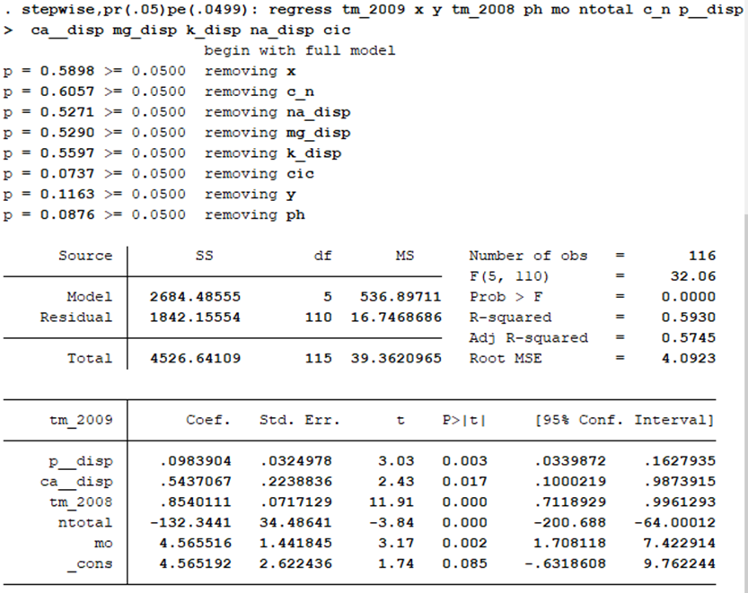
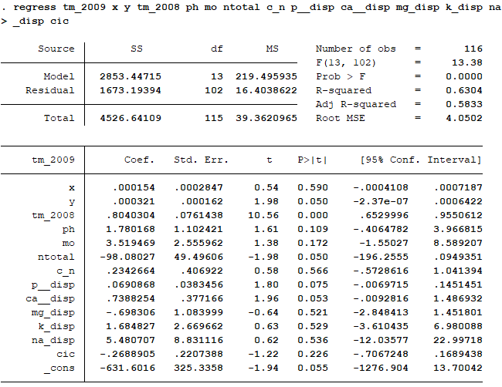
 |  | Backward
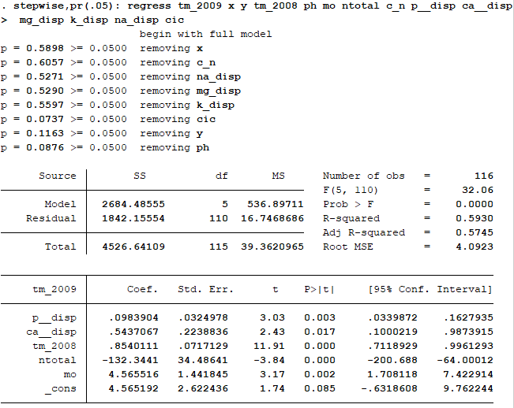

Forward
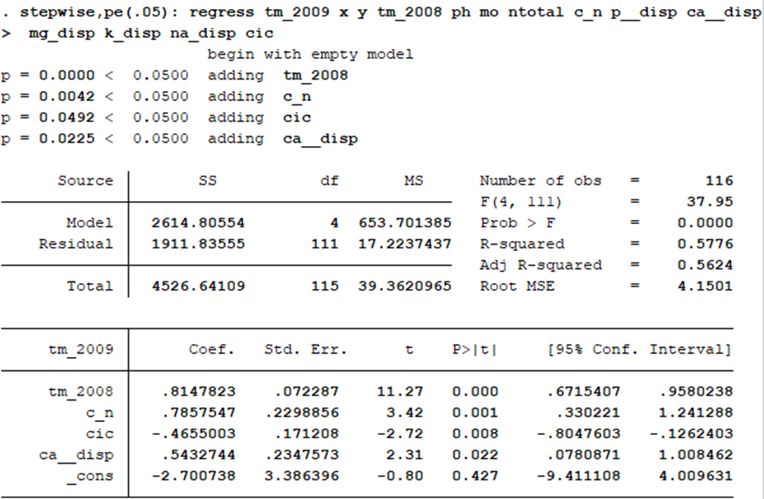

 | Stepwise

